Worksheet
 | Załacznik nr 3 do zapytania ofertowego - Opis przedmiotu zamówienia

L.p. | Zdjęcie | Nazwa produktu | Ilość [szt.] | Opis
1 | 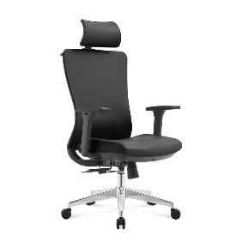 zdjęcie przykładowe | Fotel obrotowy | 2 | wysokość całkowita: 1120–1220 mm , wysokość siedziska: 480–550 mm m, szerokość siedziska: 500 mm ±40 mm, głębokość siedziska: 500 mm ±40 mm, oparcie: ergonomicznie wyprofilowane, wykonane z przewiewnej siatki mesh , zagłówek: regulowany, zapewniający podparcie głowy i odcinka szyjnego kręgosłupa, podłokietniki: regulowane, zwiększające komfort pracy przy biurku, mechanizm: regulowane odchylenie oparcia do 135° z możliwością blokady wybranej pozycji, podstawa: pięcioramienna, kolor: czarny, maksymalne obciążenie: min. 115 kg, Fotel spełnia wymagania ROZPORZĄDZENIA MINISTRA RODZINY I POLITYKI SPOŁECZNEJ z dnia 18 października 2023 r. zmieniające rozporządzenie w sprawie bezpieczeństwa i higieny pracy na stanowiskach wyposażonych w monitory ekranowe) dostawa do szkoły w Solcu-Zdroju
15 | zdjęcie przykładowe | Biurko z szafką | 2 | - wymiary biurka: dł. 1200mm +/-50mm, szer. 5120mm +/-50mm, wys.765mm +/-20mm, - materiał korpusu: płyta wiórowa w kolorze brzoza o grubości 18 mm mm, - blat prostokątny wykonany z płyty wiórowej o grubości 18 mm z obrzeżem w kolorze brzoza o wymiarach: dł. 1200mm +/-50mm, szer. 5120mm +/-50mm, - szafka biurka z drzwiami o wymiarach: szer. 500 mm +/-50mm, wys. 710mm +/-50mm, - materiał drzwi: płyta MDF o grubości 12 mm w kolorze zielonym lub równoważnym. Produkt powinien posiadać certyfikat dopuszczający do użytkowania w placówkach edukacyjnych,
3 | zdjęcie przykładowe | Stół stołówkowo-świetlicowy | 6 | wymiary blatu: dł. 1200 mm ±50 mm, szer. 500 mm ±50 mm, wysokość: regulowana w zakresie 590–760 mm ±50 mm (rozmiary 3–6), blat: wykonany ze sklejki pokrytej laminatem HPL o grubości 18 mm, w kolorze brzoza, z zaokrąglonymi narożnikami zwiększającymi bezpieczeństwo użytkowania, stelaż: dwie metalowe nogi z regulacją wysokości, w kolorze zielonym, wyposażenie: stopki zabezpieczające chroniące podłoże i zwiększające stabilność konstrukcji, przeznaczenie: ławka szkolna dwuosobowa, materiał: sklejka pokryta HPL, metal, kolor blatu: brzoza, kolor stelaża: zielony, waga: 16,00 kg ±0,5 kg. Produkt powinien posiadać certyfikat dopuszczający do użytkowania w placówkach edukacyjnych, dostawa do szkoły w Solcu-Zdroju
4 | zdjęcie przykładowe | Krzesełko | 15 | przeznaczenie: dla dzieci w wieku 6–11 lat (wzrost 119–159 cm), wysokość całkowita: regulowana w zakresie 570–620 mm, wysokość do górnej powierzchni siedziska: 350–380 mm , siedzisko i oparcie: profilowane, dwuelementowe, wykonane ze sklejki pokrytej laminatem HPL o grubości 8 mm, w kolorze buk, stelaż: metalowy wykonany z rury o przekroju płasko-owalnym mi Ø 28 mm, w kolorze szarym, wykończenie: konstrukcja zakończona ochronnymi zaślepkami zabezpieczającymi podłoże i użytkownika, regulacja: wysokość dostosowywana do wzrostu użytkownika, materiał: sklejka pokryta HPL, metal, kolor stelaża: zielonym lub równoważny kolor siedziska i oparcia: brzoza, waga: 5,30 kg ±0,5 kg. Produkt powinien posiadać certyfikat dopuszczający do użytkowania w placówkach edukacyjnych, dostawa do szkoły w Solcu-Zdroju
5 | zdjęcie przykładowe | Szafa do przechowywania pomocy | 2 | wymiary: szer. 860 mm ±50 mm, gł. min 350mm, wys. 1920 mm ±50 mm, korpus: wykonany z płyty wiórowej o grubości 18 mm, w kolorze brzozy, tył: wykonany z płyty HDF o grubości 3,2 mm, drzwi: 6 szt., wykonane z płyty MDF o grubości 12 mm, w kolorach niebieskim, jasnozielonym, białym i miętowym lub równoważnych półki: wykonane z płyty MDF o grubości 6 mm, układ wnętrza: za każdymi drzwiami wnęka podzielona białą półką na dwie przestrzenie użytkowe, uchwyty: drewniane, w kształcie kulki, montaż drzwi: możliwość montażu frontów jako lewo- lub prawostronnych, konstrukcja: osadzona na cokole, materiał: płyta wiórowa, MDF, HDF, drewno, kolor korpusu: brzoza, kolor frontów: niebieski, jasnozielony, biały, miętowy lub równoważne . Produkt powinien posiadać certyfikat dopuszczający do użytkowania w placówkach edukacyjnych, dostawa do szkoły w Solcu-Zdroju
6 | 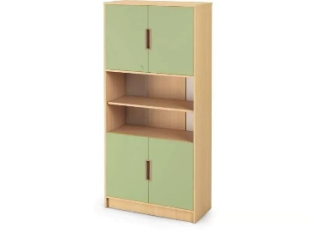 zdjęcie przykładowe | Szafa organizer | 2 | wymiary: szer. 920 mm ±50 mm, gł. min 400 mm mm, wys. 1940 mm ±50 mm, korpus: wykonany z płyty wiórowej laminowanej o grubości 18 mm, w kolorze brzozy, półki: 5 szt., wykonane z płyty wiórowej laminowanej o grubości 18 mm, z możliwością montażu na dowolnej wysokości, liczba wnęk: 6, drzwi: 4 szt. (2 pary), wykonane z płyty wiórowej laminowanej o grubości 18 mm, w kolorze jasnozielony lub równoważne , zabezpieczenie: górna para drzwi wyposażona w zamek, uchwyty: ergonomiczne, plastikowe, w kolorze beżowym, tył: wykonany z płyty HDF o grubości 5 mm w kolorze białym oraz płyty wiórowej laminowanej o grubości 18 mm w kolorze brzozy, konstrukcja: osadzona na stabilnym cokole, materiał: płyta wiórowa laminowana, płyta HDF, tworzywo sztuczne, kolor korpusu: brzoza, kolor frontów: awokado lub równoważny dostawa do szkoły w Solcu-Zdroju
7 | 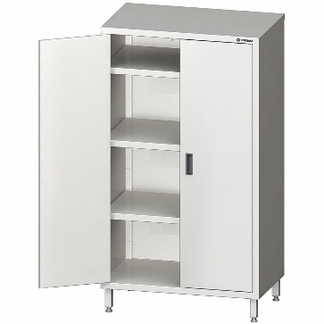 zdjęcie przykładowe | Szafa magazynowa ze stali nierdzewnej z drzwiami suwanymi | 1 | wymiary: szer. 1000 mm ±50 mm, gł. 600 mm ±50 mm, wys. 1800 mm ±50 mm, konstrukcja: spawana, zapewniająca wysoką stabilność i trwałość użytkowania, materiał: stal nierdzewna, drzwi: dwuskrzydłowe (skrzydłowe), pełne, półki: 3 szt., przestawne, umożliwiające dostosowanie przestrzeni do przechowywanych produktów, nośność półek: do 70 kg/m² każda, przeznaczenie: magazynowanie i przechowywanie produktów oraz akcesoriów w obiektach gastronomicznych, magazynach i zapleczach kuchennych, konstrukcja symetryczna: umożliwia łatwe dopasowanie do różnych pomieszczeń, odporność: wysoka odporność na uszkodzenia mechaniczne oraz korozję, kolor: naturalny kolor stali nierdzewnej, gwarancja: 12 miesięcy, dostawa do szkoły w Solcu-Zdroju
8 | 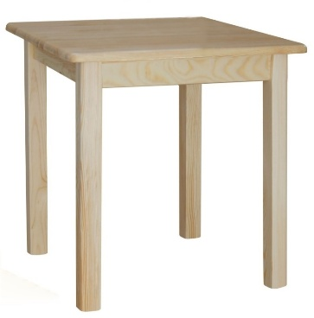 zdjęcie przykładowe | Stół kwadratowy. | 1 | wymiary blatu: 700 × 700 mm ±50 mm, wysokość stołu: 750 mm ±50 mm, grubość blatu: 20 mm, nogi: przekrój 60 × 60 mm, materiał: 100% lite drewno, konstrukcja: stabilna, wykonana w całości z drewna sosnowego, wykończenie: lakier bezbarwny nakładany metodą natryskową, zapewniający ochronę przed zabrudzeniami i uszkodzeniami, kolor: sosna lub brzoza przeznaczenie: do jadalni, kuchni, salonu oraz pomieszczeń użytkowych, cechy dodatkowe: naturalne usłojenie drewna, łatwe utrzymanie w czystości, waga: ±15 kg. Produkt powinien posiadać certyfikat dopuszczający do użytkowania w placówkach edukacyjnych, dostawa do szkoły w Solcu-Zdroju
9 | 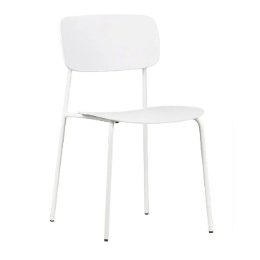 zdjęcie przykładowe | Krzesło do stołu kuchennego | 5 | wymiary: szer. 430 mm ±50 mm, gł. 405 mm ±50 mm, wys. 780 mm ±50 mm, wysokość siedziska: 450 mm ±50 mm, szerokość siedziska: 430 mm ±50 mm, szerokość oparcia: 430 mm ±50 mm, siedzisko i oparcie: wykonane z trwałego tworzywa sztucznego w kolorze białym, stelaż: metalowy, malowany proszkowo, konstrukcja: lekka, stabilna i odporna na codzienne użytkowanie, wykończenie: matowa powierzchnia ułatwiająca utrzymanie czystości, maksymalne obciążenie: 120 kg, przeznaczenie: kuchnia, jadalnia, pomieszczenia użytkowe, kolor: biały, materiał: tworzywo sztuczne, metal, waga: ok. 4,0 kg ±0,5 kg. Produkt powinien posiadać certyfikat dopuszczający do użytkowania w placówkach edukacyjnych, dostawa do szkoły w Solcu-Zdroju
10 | 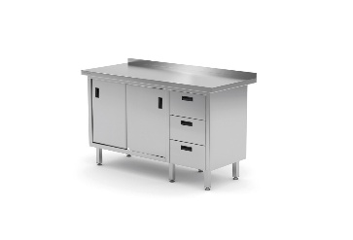 zdjęcie przykładowe | Stół przyścienny ze stali nierdzewnej | 1 | wymiary: szer. 1900 mm ±50 mm, gł. 700 mm ±50 mm, wys. 850 mm ±50 mm, blat roboczy: wykonany ze stali nierdzewnej, wykończony rantem o wysokości 40 mm, konstrukcja: spawana, przeznaczona do intensywnego użytkowania w gastronomii, materiał: stal nierdzewna AISI 430, szafka: wyposażona w 2 drzwi przesuwne oraz 2 półki wewnętrzne, szuflady: 3 szt., umieszczone po prawej stronie, wysuwane na prowadnicach dwuczęściowych, wymiary szuflad: 335 × 530 × 205 mm, nogi: 4 szt., wykonane z profilu 40 × 40 × 1,2 mm, stopki: regulowane w zakresie +25 mm / -5 mm, uchwyty: w formie przetłoczeń, ułatwiające otwieranie i utrzymanie higieny, drzwi: przesuwne, osadzone na zespołach jezdnych, półki: demontowalne, nieprzestawne, kolor: naturalny kolor stali nierdzewnej gwarancja: 12 miesięcy, dostawa do szkoły w Solcu-Zdroju
11 | zdjęcie przykładowe | Stolik uczniowski 1 osobowy regulowany | 15 | wymiary blatu: szer. 700 mm ±50 mm, gł. 500 mm ±50 mm, blat: wykonany z płyty wiórowej laminowanej o grubości 18 mm, wykończony obrzeżem PCV 2 mm, stelaż: wykonany z rur stalowych Ø20 × 1,5 mm oraz Ø25 × 1,5 mm, giętych i spawanych, malowanych proszkowo, konstrukcja: jednoosobowa, przeznaczona do intensywnego użytkowania w placówkach oświatowych, wykończenie: stopki z tworzywa sztucznego zabezpieczające podłogę przed zarysowaniem, materiał: płyta wiórowa laminowana, stal malowana proszkowo, tworzywo sztuczne, kolorystyka blatu- brzoza lub równoważne, stelaża zielone lub równoważne waga: ok. 10 kg ±1 kg Produkt powinien posiadać certyfikat dopuszczający do użytkowania w placówkach edukacyjnych, dostawa do szkoły w Zborowie
12 | zdjęcie przykładowe | Szafa do przechowywania pomocy | 2 | wymiary: szer. 800 mm ±50 mm, gł. 350 mm ±50 mm, wys. 1900 mm ±50 mm, korpus: wykonany z płyty wiórowej laminowanej o grubości 18 mm, tył: wykonany z lakierowanej płyty HDF, drzwi: osadzone na zawiasach puszkowych, zamykane na zamek, półki: stałe lub ruchome, umożliwiające dostosowanie przestrzeni do przechowywanych materiałów, konstrukcja: segment szkolny przeznaczony do przechowywania pomocy dydaktycznych, dokumentów i wyposażenia sal lekcyjnych, materiał: płyta wiórowa laminowana, płyta HDF, kolorystyka frontów i boków brzoza wykończenie: krawędzie zabezpieczone do intensywnego użytkowania w placówkach oświatowych, waga: ok. 55 kg ±5 kg. Produkt powinien posiadać certyfikat dopuszczający do użytkowania w placówkach edukacyjnych, dostawa do szkoły w Zborowie
13 | 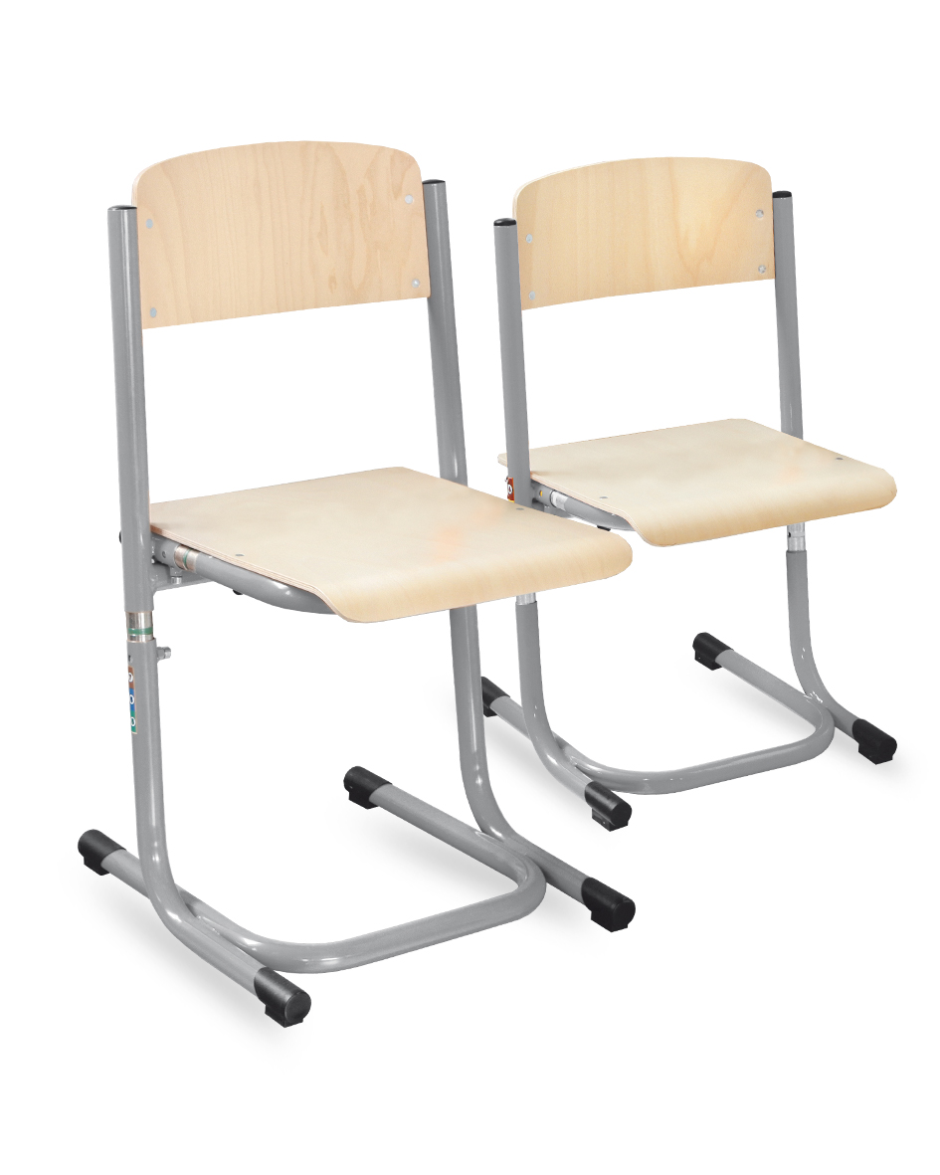 zdjęcie przykładowe | Krzesło regulowane | 15 | wysokość siedziska: regulowana w zakresie 380–460 mm ±50 mm (rozmiary 4–6), wysokość całkowita: regulowana, dostosowana do norm dla krzeseł szkolnych w rozmiarach 4–6, siedzisko i oparcie: ergonomicznie profilowane, wykonane ze sklejki lakierowanej o grubości 8 mm, stelaż: wykonany z rury stalowej malowanej proszkowo, z mechanizmem regulacji wysokości, regulacja: skokowa regulacja wysokości w zakresie rozmiarów 4–6, wykończenie: stopki z tworzywa sztucznego zabezpieczające podłogę przed zarysowaniem, materiał: sklejka, stal malowana proszkowo, tworzywo sztuczne, kolor siedziska i oparcia: brzoza, kolor stelaża:zielony, konstrukcja: stabilna i wytrzymała, przeznaczona do intensywnego użytkowania w placówkach oświatowych, zgodność: wykonane zgodnie z wymaganiami dla mebli szkolnych i edukacyjnych, waga: ok. 5,0 kg ±0,5 Produkt powinien posiadać certyfikat dopuszczający do użytkowania w placówkach edukacyjnych, dostawa do szkoły w Zborowie
14 | 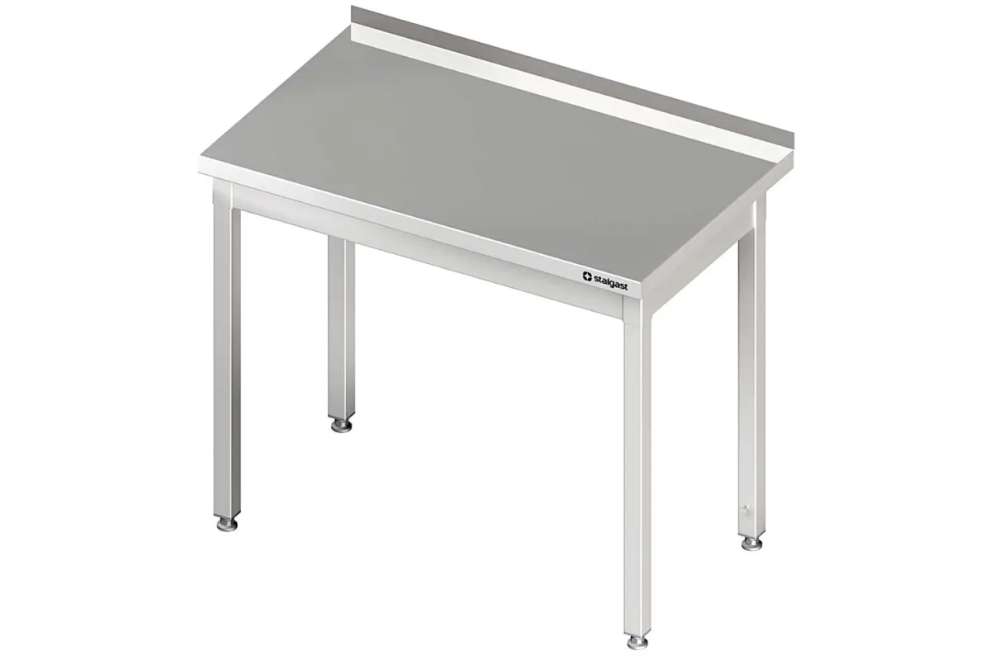 | Stół przyścienny bez półki | 1 | wymiary: szer. 1400 mm ±50 mm, gł. 600 mm ±50 mm, wys. 850 mm ±50 mm, blat roboczy: wykonany ze stali nierdzewnej, z rantem przyściennym zabezpieczającym ścianę przed zabrudzeniami, konstrukcja: skręcana, umożliwiająca łatwy transport i montaż, materiał: stal nierdzewna AISI 441, odporna na korozję, wilgoć i działanie podwyższonych temperatur, stelaż: wykonany z profili ze stali nierdzewnej zapewniających stabilność konstrukcji, półka dolna: brak, nogi: wyposażone w regulowane stopki umożliwiające wypoziomowanie stołu, kolor: naturalny kolor stali nierdzewnej, dostawa do szkoły w Zborowie
15 | 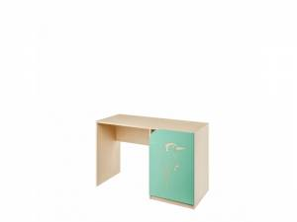 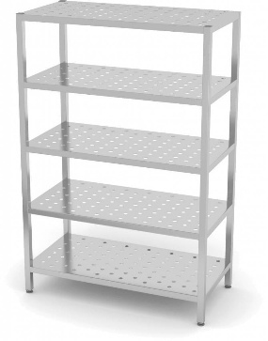 zdjęcie przykładowe | Regał magazynowy | 1 | wymiary: szer. 900 mm ±50 mm, gł. 600 mm ±50 mm, wys. 1800 mm ±50 mm, konstrukcja: spawana, materiał: stal nierdzewna, półki: 4 szt. pełne ze stali nierdzewnej, układ półek: możliwość regulacji wysokości półek w zależności od potrzeb użytkownika, nośność półek: przystosowane do przechowywania cięższych produktów i wyposażenia magazynowego, nogi: wykonane z profilu ze stali nierdzewnej zapewniającego wysoką stabilność konstrukcji, stopki: regulowane, umożliwiające wypoziomowanie regału na nierównym podłożu, wykończenie: powierzchnia gładka, łatwa do utrzymania w czystości i odporna na korozję, kolor: naturalny kolor stali nierdzewnej, cechy dodatkowe: wysoka odporność na wilgoć, środki czyszczące i intensywną eksploatację, materiał wykonania: stal nierdzewna przeznaczona do kontaktu z żywnością. dostawa do szkoły w Zborowie
1 | 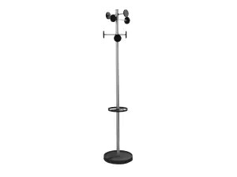 zdjęcie przykładowe | Wieszak ubraniowych | 2 | typ: wieszak ubraniowy wolnostojący, wymiary: szer. 500 mm ±50 mm, gł. 500 mm ±50 mm, wys. 1750 mm ±50 mm, konstrukcja: metalowa, wolnostojąca, przeznaczona do intensywnego użytkowania w obiektach użyteczności publicznej, materiał: stal malowana proszkowo, kolor: metaliczny (srebrny), haki: rozmieszczone na różnych wysokościach, umożliwiające wygodne zawieszanie odzieży, toreb i akcesoriów, podstawa: stabilna, zapewniająca bezpieczeństwo użytkowania i odporność na przewrócenie, wykończenie: powierzchnia odporna na zarysowania i łatwa do utrzymania w czystości, cechy dodatkowe: lekka konstrukcja umożliwiająca łatwe przestawianie, nowoczesny i uniwersalny wygląd pasujący do różnych wnętrz, materiał wykonania: stal, tworzywo sztuczne (elementy wykończeniowe), waga: ok. 5,0 kg ±1,0 kg.dostawa do szkoły w Solcu-Zdroju

